CollectiveAccess
Image | Object | Description | Date
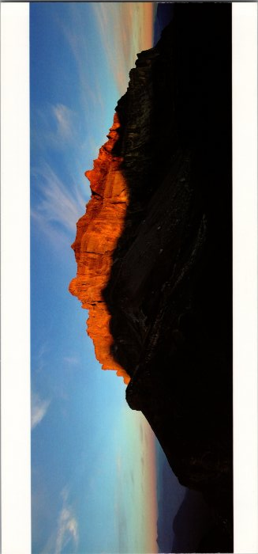 | Panorama sur la Chaine des Fiz (2-2542) | Panorama sur la Chaine des Fiz
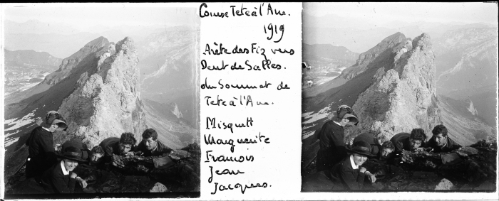 | Photo d’une course à Tête à l’Ane -1919 (51-027) | Photo d’une course à Tete à l’Ane -1919
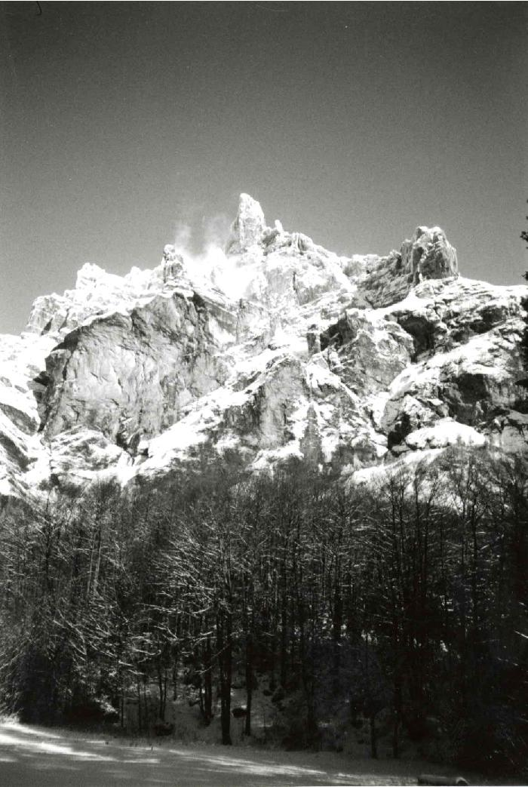
 | Cirque du fer a cheval La corne du chamois hiver 1995/1996 (7-002) | Hiver 1995/1996 Photo de la corne du chamois dans le Cirque du Fer A Cheval

